关系图
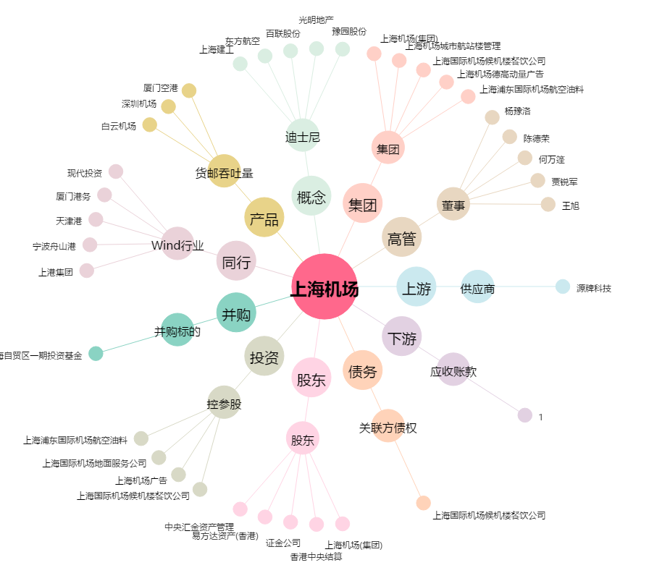
上海机场[600009.SH] - 关系概览图

